ภาษาไทย
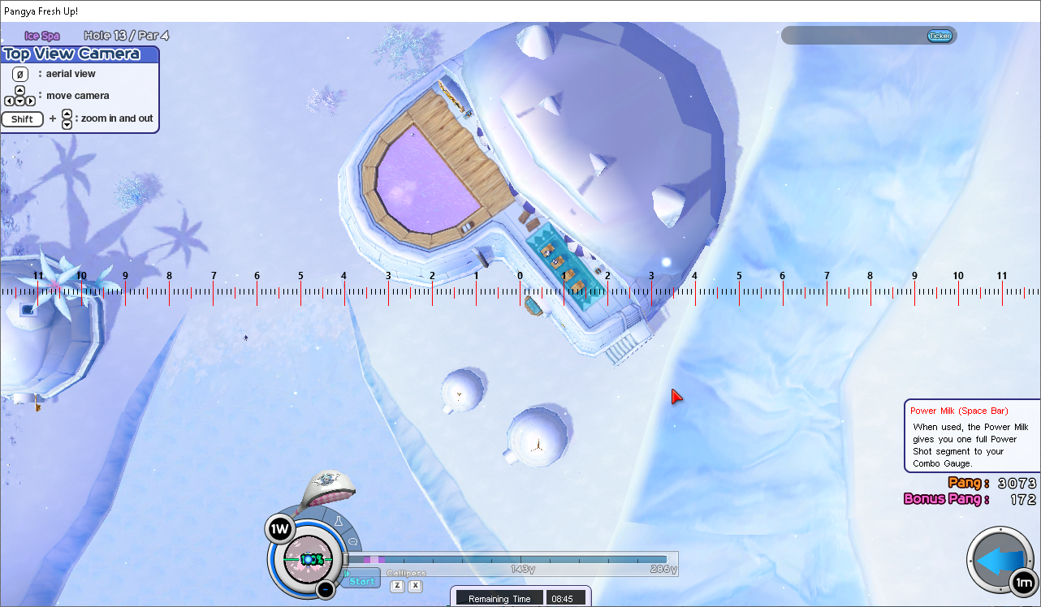
ตีหาโดย Shan★Mattari (Official Thai Server)
 | 286+6 1W Spike |  | ลม1เท่านั้น
 | สปินหน้า 18
 | ไปหน้าประตูทางเข้ารีสอร์ท ตามภาพตัวอย่าง
 | ซูมสุดให้ได้ตามภาพตัวอย่างที่2 เพื่อปรับการซูม
 | เลื่อนลงมาให้ได้แบบภาพตัวอย่างที่3
 | ใช้เส้นแบ่งพื้นไม้กับพื้นหิมะเป็นจุดเล็ง
 | ออกลายตามตารางด้วยPBใหญ่ |  |  | ชมวิดีโอตัวอย่าง : | https://youtu.be/q5K1GG6MujU
 | เหลือง | ขยับไปซ้าย
 | เขียว | ขยับไปขวา
 |  | ส่งซ้ายº | ลาย | แรง |  |  | องศาละ(PB) | ส่งขวาº | ลาย | แรง |  |  | องศาละ(PB)
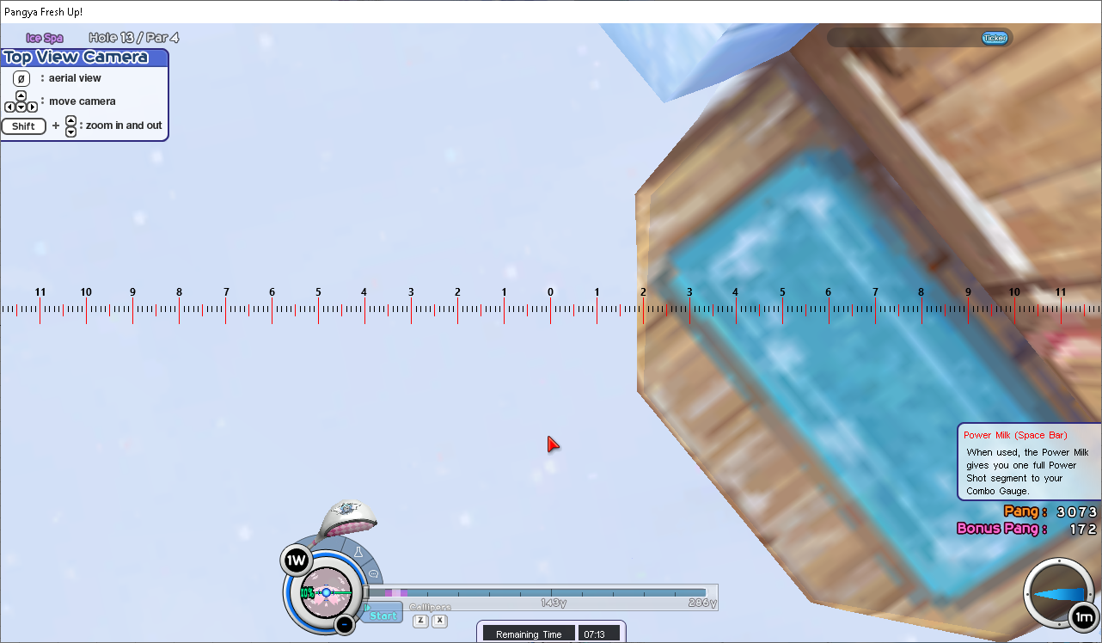
 |  | 0 | 0.00 | 286.9 | ที่จุดเล็ง |  |  | 0 | 0.00 | 286.9 | ที่จุดเล็ง
 |  | 5.83 | 0.75 | 286.9 | ขยับไปขวา | จาก 0.00º ไป 5.83º | 0.13 | 5.83 | 1.30 | 286.9 | ขยับไปซ้าย | จาก 0.00º ไป 5.83º | 0.22
 |  | 11.31 | 1.50 | 286.9 | ขยับไปขวา | จาก 5.83º ไป 11.31º | 0.14 | 10.2 | 2.00 | 286.9 | ขยับไปซ้าย | จาก 5.83º ไป 10.20º | 0.16
 |  | 15.64 | 2.30 | 286.9 | ขยับไปขวา | จาก 11.31º ไป 15.64º | 0.18 | 16.11 | 2.70 | 286.9 | ขยับไปซ้าย | จาก 10.20º ไป 16.11º | 0.12
 |  | 19.75 | 3.50 | 286.9 | ขยับไปขวา | จาก 15.64º ไป 19.75º | 0.29 | 21.6 | 3.40 | 286.9 | ขยับไปซ้าย | จาก 16.11º ไป 21.60º | 0.13
 |  | 25 | 4.30 | 286.9 | ขยับไปขวา | จาก 19.75º ไป 25.00º | 0.15 | 24.54 | 3.90 | 286.9 | ขยับไปซ้าย | จาก 21.60º ไป 24.54º | 0.17
 |  | 30.96 | 5.40 | 286.9 | ขยับไปขวา | จาก 25.00º ไป 30.96º | 0.18 | 29.17 | 4.60 | 286.9 | ขยับไปซ้าย | จาก 24.54º ไป 29.17º | 0.15
 |  | 35 | 6.25 | 286.9 | ขยับไปขวา | จาก 30.96º ไป 35.00º | 0.21 | 34.44 | 5.20 | 286.9 | ขยับไปซ้าย | จาก 29.17º ไป 34.44º | 0.11
 |  | 39.43 | 7.00 | 286.9 | ขยับไปขวา | จาก 35.00º ไป 39.43º | 0.17 | 40.31 | 5.80 | 286.9 | ขยับไปซ้าย | จาก 34.44º ไป 40.31º | 0.10
 |  | 45 | 7.70 | 286.9 | ขยับไปขวา | จาก 39.43º ไป 45.00º | 0.13 | 45 | 6.50 | 286.9 | ขยับไปซ้าย | จาก 40.31º ไป 45.00º | 0.15
 |  | 50.19 | 8.45 | 286.9 | ขยับไปขวา | จาก 45.00º ไป 50.19º | 0.14 | 50.91 | 7.00 | 286.9 | ขยับไปซ้าย | จาก 45.00º ไป 50.91º | 0.08
 |  | 55.67 | 9.20 | 286.9 | ขยับไปขวา | จาก 50.19º ไป 55.67º | 0.14 | 50.91 | 8.00 | 287.7 | ขยับไปซ้าย | จาก 50.91º ไป 50.91º
 |  | 60.78 | 9.90 | 286.9 | ขยับไปขวา | จาก 55.67º ไป 60.78º | 0.14 | 55.95 | 8.50 | 287.7 | ขยับไปซ้าย | จาก 50.91º ไป 55.95º | 0.10
 |  | 65.38 | 10.35 | 286.9 | ขยับไปขวา | จาก 60.78º ไป 65.38º | 0.10 | 55.95 | 9.30 | 288.6 | ขยับไปซ้าย | จาก 55.95º ไป 55.95º
 |  | 69.04 | 10.85 | 286.9 | ขยับไปขวา | จาก 65.38º ไป 69.04º | 0.14 | 62.1 | 9.80 | 288.6 | ขยับไปซ้าย | จาก 55.95º ไป 62.10º | 0.08
 |  | 75.96 | 11.20 | 286.9 | ขยับไปขวา | จาก 69.04º ไป 75.96º | 0.05 | 62.1 | 10.50 | 289.4 | ขยับไปซ้าย | จาก 62.10º ไป 62.10º
 |  | 79.8 | 11.55 | 286.9 | ขยับไปขวา | จาก 75.96º ไป 79.80º | 0.09 | 66.97 | 10.90 | 289.4 | ขยับไปซ้าย | จาก 62.10º ไป 66.97º | 0.08
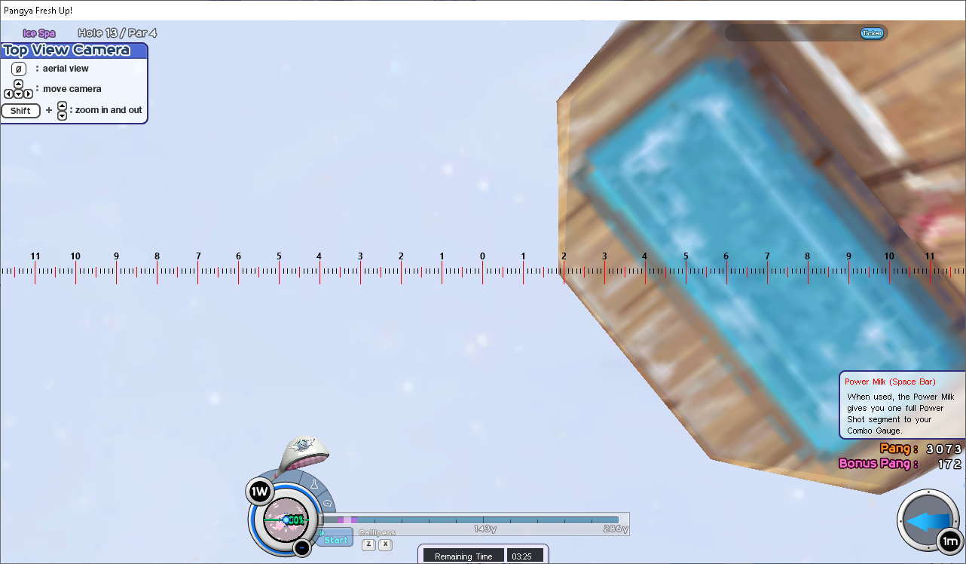
 |  | 86.19 | 11.75 | 286.9 | ขยับไปขวา | จาก 79.80º ไป 86.19º | 0.03 | 71.57 | 10.90 | 289.4 | ขยับไปซ้าย | จาก 66.97º ไป 71.57º | 0.00
 |  | 86.19 | 11.10 | 287.7 | ขยับไปขวา |  |  | 76.26 | 10.90 | 289.4 | ขยับไปซ้าย | จาก 71.57º ไป 76.26º | 0.00
 |  | 90 | 11.30 | 287.7 | ขยับไปขวา | จาก 86.19º ไป 90.00º | 0.05 | 80.27 | 10.90 | 289.4 | ขยับไปซ้าย | จาก 76.26º ไป 80.27º | 0.00
 |  |  |  |  |  |  |  | 85.14 | 10.90 | 289.4 | ขยับไปซ้าย | จาก 80.27º ไป 85.14º | 0.00
 |  |  |  |  |  |  |  | 90 | 10.75 | 289.4 | ขยับไปซ้าย | จาก 85.14º ไป 90.00º | -0.03

 |  | ต้านซ้ายº | ลาย | แรง |  |  | องศาละ(PB) | ต้านขวาº | ลาย | แรง |  |  | องศาละ(PB)
 |  | 90 | 11.30 | 287.7 | ขยับไปขวา | จาก 86.19º ไป 90.00º | 0.05 | 90 | 10.75 | 289.4 | ขยับไปซ้าย | จากลมส่ง 85.14º ไป 90.00º | -0.03
 |  | 85.91 | 11.30 | 287.7 | ขยับไปขวา | จาก 90.00º ไป 85.91º | 0.00 | 86.01 | 10.50 | 289.4 | ขยับไปซ้าย | จาก 90.00º ไป 86.01º | 0.06
 |  | 81.7 | 11.20 | 287.7 | ขยับไปขวา | จาก 85.91º ไป 81.70º | 0.02 | 80.07 | 10.30 | 289.4 | ขยับไปซ้าย | จาก 86.01º ไป 80.07º | 0.03
 |  | 75.7 | 11.15 | 287.7 | ขยับไปขวา | จาก 81.70º ไป 75.70º | 0.01 | 75.07 | 9.80 | 289.4 | ขยับไปซ้าย | จาก 80.07º ไป 75.07º | 0.10
 |  | 70.17 | 11.15 | 287.7 | ขยับไปขวา | จาก 75.70º ไป 70.17º | 0.00 | 70.11 | 9.30 | 289.4 | ขยับไปซ้าย | จาก 75.07º ไป 70.11º | 0.10
 |  | 65.3 | 11.20 | 287.7 | ขยับไปขวา | จาก 70.17º ไป 65.30º | -0.01 | 65.06 | 8.90 | 289.4 | ขยับไปซ้าย | จาก 70.11º ไป 65.06º | 0.08
 |  | 60.36 | 11.10 | 287.7 | ขยับไปขวา | จาก 65.30º ไป 60.36º | 0.02 | 60.2 | 8.20 | 289.4 | ขยับไปซ้าย | จาก 65.06º ไป 60.20º | 0.14
 |  | 56.31 | 11.10 | 287.7 | ขยับไปขวา | จาก 60.36º ไป 56.31º | 0.00 | 55.49 | 7.70 | 289.4 | ขยับไปซ้าย | จาก 60.20º ไป 55.49º | 0.11
 |  | 56.31 | 9.80 | 288.6 | ขยับไปขวา |  |  | 50.57 | 7.10 | 289.4 | ขยับไปซ้าย | จาก 55.49º ไป 50.57º | 0.12
 |  | 50.63 | 9.70 | 288.6 | ขยับไปขวา | จาก 56.31º ไป 50.63º | 0.02 | 45 | 6.50 | 289.4 | ขยับไปซ้าย | จาก 50.57º ไป 45.00º | 0.11
 |  | 45 | 9.05 | 288.6 | ขยับไปขวา | จาก 50.63º ไป 45.00º | 0.12 | 40.6 | 5.90 | 289.4 | ขยับไปซ้าย | จาก 45.00º ไป 40.60º | 0.14 | ภาพตัวอย่างออกซ้าย 5.00 PB
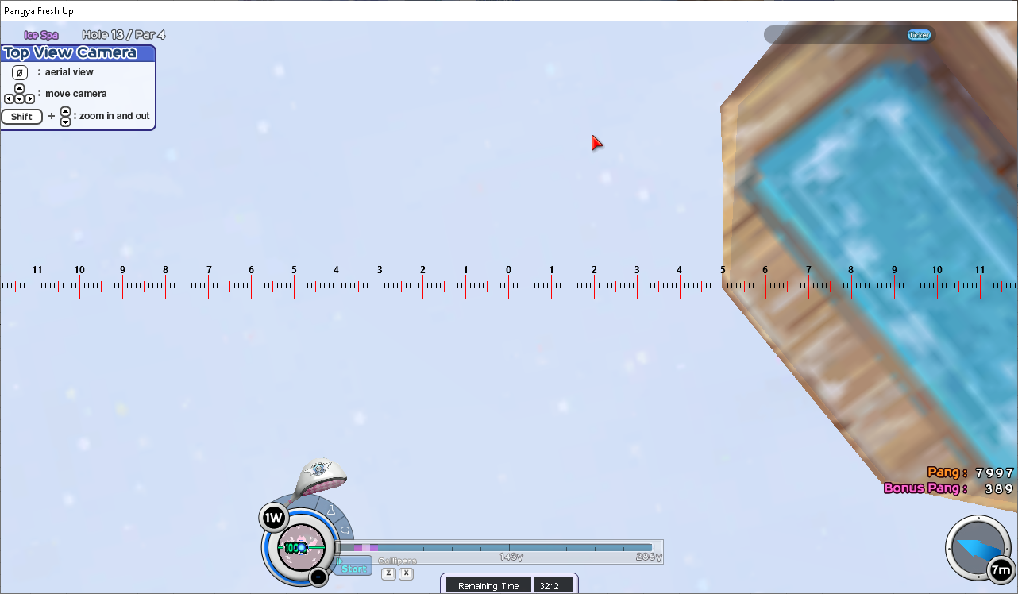
 |  | 40.24 | 8.50 | 288.6 | ขยับไปขวา | จาก 45.00º ไป 40.24º | 0.12 | 36.35 | 5.00 | 289.4 | ขยับไปซ้าย | จาก 40.60º ไป 36.35º | 0.21
 |  | 34.82 | 8.00 | 288.6 | ขยับไปขวา | จาก 40.24º ไป 34.82º | 0.09 | 31.12 | 4.10 | 289.4 | ขยับไปซ้าย | จาก 36.35º ไป 31.12º | 0.17
 |  | 30.96 | 7.50 | 288.6 | ขยับไปขวา | จาก 34.82º ไป 30.96º | 0.13 | 26.08 | 3.40 | 289.4 | ขยับไปซ้าย | จาก 31.12º ไป 26.08º | 0.14
 |  | 30.96 | 6.30 | 289.4 | ขยับไปขวา |  |  | 22.89 | 2.40 | 289.4 | ขยับไปซ้าย | จาก 26.08º ไป 22.89º | 0.31
 |  | 24.86 | 5.50 | 289.4 | ขยับไปขวา | จาก 30.96º ไป 24.86º | 0.13 | 15.95 | 1.40 | 289.4 | ขยับไปซ้าย | จาก 22.89º ไป 15.95º | 0.14
 |  | 20.14 | 4.80 | 289.4 | ขยับไปขวา | จาก 24.86º ไป 20.14º | 0.15 | 11.31 | 0.00 | 289.4 | ที่จุดเล็ง | จาก 15.95º ไป 11.31º | 0.30
 |  | 15.78 | 4.10 | 289.4 | ขยับไปขวา | จาก 20.14º ไป 15.78º | 0.16 | 5.86 | 0.70 | 289.4 | ขยับไปขวา | จาก 11.31º ไป 5.86º | -0.13
 |  | 11.09 | 3.50 | 289.4 | ขยับไปขวา | จาก 15.78º ไป 11.09º | 0.13 | 0 | 1.80 | 289.4 | ขยับไปขวา | จาก 5.86º ไป 0.00º | -0.19
 |  | 6.23 | 2.70 | 289.4 | ขยับไปขวา | จาก 11.09º ไป 6.23º | 0.16
 |  | 0 | 1.80 | 289.4 | ขยับไปขวา | จาก 6.23º ไป 0.00º | 0.14

